Access modifier
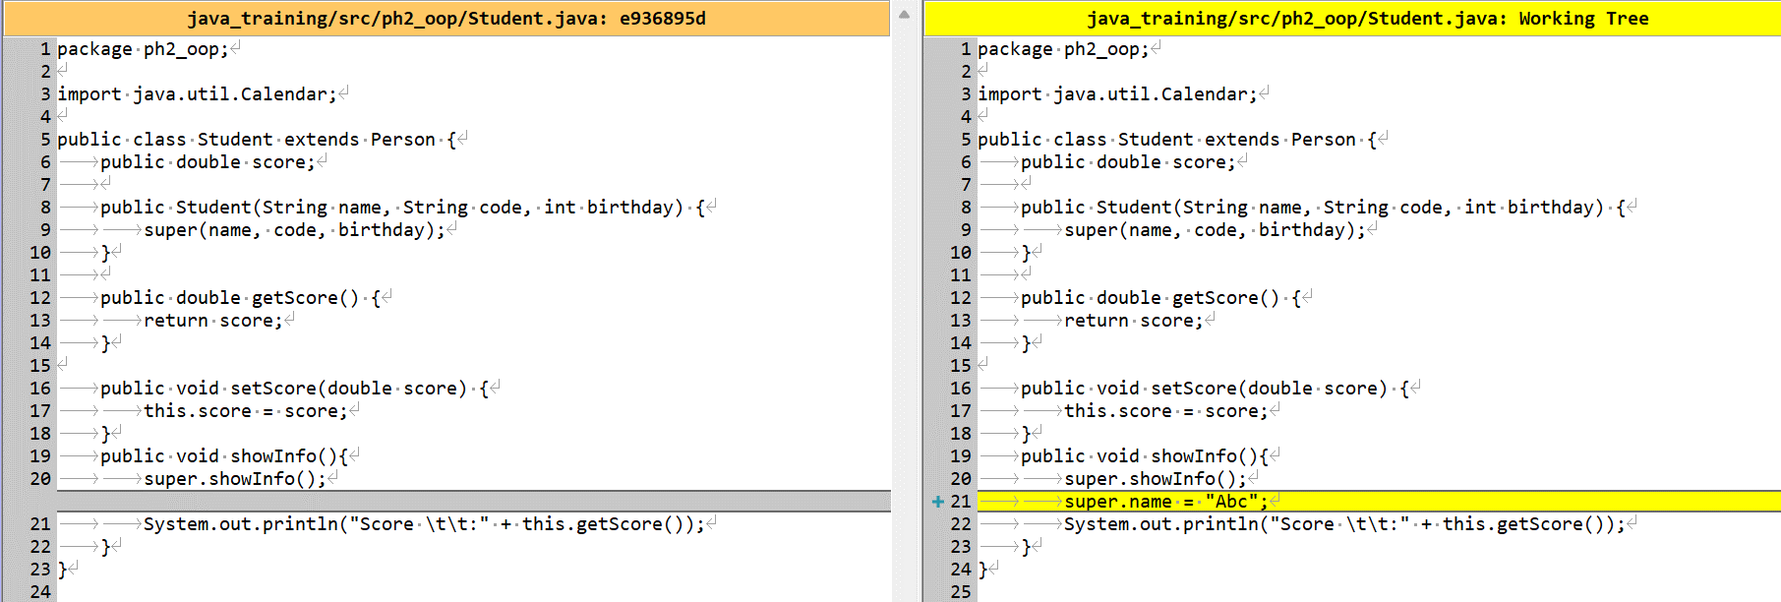
java_training
 | src
 |  | ph1_basic
 |  |  | Main.java | → | new
 |  | ph2_oop
 |  |  | Main.java | → | edit
 |  |  | Person.java | → | edit
 |  |  | Student.java | → | edit
 |  |  | Teacher.java | → | edit



 |  |  |  |  |  |  |  | → | private khai báo cho property và method

 |  |  |  |  |  |  |  | → | protected khai báo cho property và method

 |  |  |  |  |  |  |  | → | public khai báo cho class, property và method

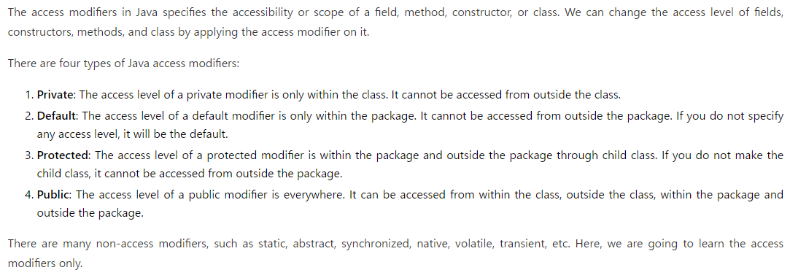

java_training\src\ph2_oop\Person.java
package ph2_oop;

import java.util.Calendar;

public class Person {
public String name; |  |  |  |  | → | property name với access modifier là public. Từ khóa public này giúp mình có thể truy cập được property name ở bất kỳ đâu
public String code;
public int birthday;

// CONSTRUCTOR
public Person(String name, String code, int birthday) {
this.name = name;
this.code = code;
this.birthday = birthday;
}

public String getName() {
return name;
}

public void setName(String name) {
this.name = name;
}

public String getCode() {
return code;
}

public void setCode(String code) {
this.code = code;
}

public void setCode() {
this.code = "SV000";
}

public void setCode(String str, int number) {
this.code = str + number;
}

public void setCode(int number) {
this.code = "SV" + number;
}

public int getBirthday() {
return birthday;
}

public void setBirthday(int birthday) {
this.birthday = birthday;
}

public int getAge() {
Calendar now = Calendar.getInstance();
return now.get(Calendar.YEAR) - this.getBirthday();
}

// Show Student Info
public void showInfo() {
System.out.println("Person Info: ");
System.out.println("Name \t\t:" + this.getName());
System.out.println("Code \t\t:" + this.getCode());
System.out.println("Birthday \t:" + this.getBirthday());
System.out.println("Age \t\t:" + this.getAge());
}
}

java_training\src\ph2_oop\Main.java
package ph2_oop; |  |  |  |  | → | Nằm trong package ph2_oop cùng package với class Person

public class Main {

// 007 Access modifier
public static void main(String[] args) {

Person personObj = new Person("Peter", "SV001", 1997); |  |  |  |  | → | Khai báo 1 đối tượng personObj để truy cập đến thuộc tính name
personObj.name = "Abcd"; |  |  |  |  | → | Truy cập được đến thuộc tính name và không có thông báo lỗi
personObj.showInfo();
}

// 006 Overriding
/*
public static void main006(String[] args) {

Student studentObj = new Student("Peter", "SV001", 1997);
// studentObj.setName("Peter");
// studentObj.setCode("SV001");
// studentObj.setBirthday(1997);
studentObj.setScore(8.5);

studentObj.showInfo();
}
*/

// 005 Inheritance
/*
public static void main005(String[] args) {

Student studentObj = new Student();
studentObj.setName("Peter");
studentObj.showInfo();

Teacher teacherObj = new Teacher();
teacherObj.setName("Mr Peter");
teacherObj.showInfo();
}
*/

// 004 Constructor
/*
public static void main004(String[] args) {

Student studentOne = new Student("John", "Sv009", 2000);
studentOne.showInfo();
}
*/
// 003 Overloading
/*
public static void main003(String[] args) {

Student studentOne = new Student();

//studentOne.setCode("S001");
studentOne.setCode(456);

System.out.println("Code: " + studentOne.getCode());
}

// 002 Setter + Getter + Method
/*
public static void main002(String[] args) {

Student studentOne = new Student();
Student studentTwo = new Student();

// studentOne
studentOne.setBirthday(1994);
studentOne.setName("John");
studentOne.setCode("S001");
studentOne.showInfo();

// studentTwo
studentTwo.setBirthday(1990);
studentTwo.setName("Peter");
studentTwo.setCode("S002");
studentTwo.showInfo();
}
*/

// 001 Property
/*
public static void main001(String[] args) {

Student studentOne = new Student();
Student studentTwo = new Student();

studentOne.birthday = 1994;
studentOne.name = "John";
studentOne.code = "S001";

studentTwo.birthday = 1990;
studentTwo.name = "Peter";
studentTwo.code = "S002";

System.out.println("Student Info: ");
System.out.println("- Name: " + studentOne.name);
System.out.println("- Code: " + studentOne.code);
System.out.println("- Birthday: " + studentOne.birthday);

System.out.println("--------------------------");

System.out.println("Student Info: ");
System.out.println("- Name: " + studentTwo.name);
System.out.println("- Code: " + studentTwo.code);
System.out.println("- Birthday: " + studentTwo.birthday);
}
*/
}

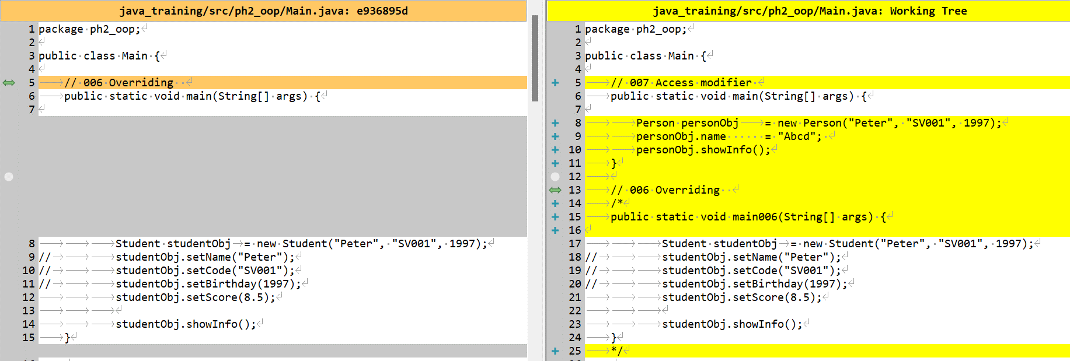

java_training\src\ph1_basic\Main.java
package ph1_basic; |  |  |  |  |  | → | Nằm trong package ph1_basic khác package với class Person

import ph2_oop.Person;

public class Main {
// 007 Access modifier
// Private chỉ truy cập được trong class (property, method)
// Null (rỗng) truy cập trong package (class,property, method)
// Protected truy cập trong package và các subclasses (property, method)
// Public truy cập từ bất kỳ đâu (class, property, method)

public static void main(String[] args) {
Person personObj = new Person("Peter", "SV001", 1997);
personObj.name = "Abc"; |  |  |  |  |  | → | Truy cập được đến thuộc tính name cũng không có thông báo lỗi
personObj.showInfo();
}
}

java_training\src\ph2_oop\Student.java
package ph2_oop;

import java.util.Calendar;

public class Student extends Person { |  |  |  | → | Kế thừa từ class Person
public double score;

public Student(String name, String code, int birthday) {
super(name, code, birthday);
}

public double getScore() {
return score;
}

public void setScore(double score) {
this.score = score;
}
public void showInfo(){
super.showInfo();
super.name = "Abc"; |  |  |  | → | Truy cập được đến thuộc tính name thông qua từ khóa super
System.out.println("Score \t\t:" + this.getScore());
}
}

